Munka1
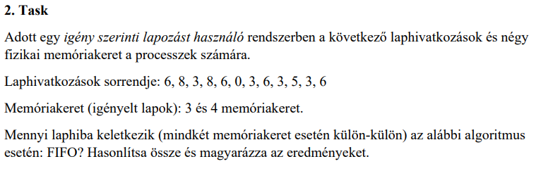

FIFO 3 memória kerettel;

 | Memóriakeret | Laphivatkozások
 | Igényelt lap |  | 6 | 8 | 3 | 8 | 6 | 0 | 3 | 6 | 3 | 5 | 3 | 6
 | 1.lap | - | 6 | 8 | 3 | 3 | 3 | 0 | 0 | 6 | 6 | 5 | 3 | 3
 | 2.lap | - |  | 6 | 8 | 8 | 8 | 3 | 3 | 0 | 0 | 6 | 5 | 5
 | 3.lap | - |  |  | 6 | 6 | 6 | 8 | 8 | 3 | 3 | 0 | 6 | 6
 | Laphibák |  | igen | igen | igen | nem | nem | igen | nem | igen | nem | igen | igen | nem

 | Laphibák száma: 7

FIFO 4 memória kerettel;

 | Memóriakeret | Laphivatkozások
 | Igényelt lap |  | 6 | 8 | 3 | 8 | 6 | 0 | 3 | 6 | 3 | 5 | 3 | 6
 | 1.lap | - | 6 | 8 | 3 | 3 | 3 | 0 | 0 | 0 | 0 | 5 | 5 | 6
 | 2.lap | - |  | 6 | 8 | 8 | 8 | 3 | 3 | 3 | 3 | 0 | 0 | 5
 | 3.lap | - |  |  | 6 | 6 | 6 | 8 | 8 | 8 | 8 | 3 | 3 | 0
 | 4.lap | - |  |  |  |  |  | 6 | 6 | 6 | 6 | 8 | 8 | 3
 | Laphibák |  | igen | igen | igen | nem | nem | igen | nem | nem | nem | igen | nem | igen

 | Laphibák száma: 6

 | Amikor több memóriakeret áll rendelkezésre, akkor a laphibák száma általában csökken. Ez azért van mert a nagyobb memóriakeret
 | esetén kevesebbszer kell a legrégebbi lapot eltávolítani és újat betölteni.

